プレイヤー
プレイヤー

 | 概要

 | プレイヤーは4キャラ存在しており、それぞれが別の通常攻撃と、スキルを3種類ずつ持っている。
 | 複数人でプレイする際、同じキャラを選択することももちろん可能。

 | 必要クラス

 | CPlayer
 | プレイヤーの設定クラス。Ccharacterを継承する。

 | C〇〇
 | プレイアブルキャラクターの名前のクラス、Cplayerを継承する。予定では4つ必要。

 | 前方宣言

 | フローチャート

ゲーム開始
最初は待機状態なので
E(PADならA)でスタート

ステージ攻略

 | ▼プレイヤーの行動のフローチャート

3ボタンのどれかを使用し
スキルを使う
ジャンプキーを
押す

対応したスキルが
発動する。
ジャンプする

スキルのモーション中は
ほかの行動ができない
ジャンプ回数が最大
ジャンプができなくなり
自由落下

もう一度ジャンプ可能

 | ▼死亡状態のフローチャート

体力が
0になっている
死亡状態になる

ほかプレイヤーが生存している
NO
リザルト画面

YES
観戦状態になる

 | CPlayerで宣言する変数

 | スプリントの変数

 | スプリントしているか | bool型

 | CPlayerで宣言する関数

 | 行動の関数

 | スプリント | スプリント状態に移行する処理、移動速度に倍率がかかる。
 | 攻撃 | 攻撃とスキル発動のキー入力4種類を内包する。
 | 移動 | キー入力で移動する。移動量が0になってから数秒で待機状態へ。
 | ジャンプ | キー入力でジャンプする。ジャンプ回数が0になったら飛べない。
 | 死亡 | 死亡したときに入る関数

 | 関数の詳しい説明

 | 死亡関数

 | 死亡した際に呼び出される関数。ほかプレイヤーがいなかった時、数秒経ったらリザルト画面に行く。
 | ほかプレイヤーがいた場合、観戦状態に移動する。

 | スプリント関数

 | スプリント状態に移行し、移動速度が150%上昇する。
 | スプリント状態の間は移動とジャンプ以外の行動ができない。

 | ジャンプ関数

 | ジャンプ状態に移行する。高く跳ね上がる。空中にいる間は滞空モーションを行う

 | 移動関数

 | 移動状態に移行する。WASDなどで操作する。いつもの移動

 | 攻撃関数

 | 攻撃状態に移行する。通常攻撃とスキル1,2,3を発動できるようにする。
 | それに対応したCskillを設定して呼び出す。

 | アイテムを取得する関数

 | Eキーで落ちているアイテムを取得する処理。
 | 取得した際、全ステータスを再計算して保存する。

 | リンク
 | スキル

 | 目次

スキル
スキル

 | 概要

 | キャラクター別で使用するスキル。キャラクターごとに3種類ずつスキルがある。
 | それに加えてゲーム内でスキルとしては扱わないが、通常攻撃もSkillの処理内で処理される。

 | 必要クラス

 | CTask
 | 親クラス。

 | CSkill
 | スキルを管理するクラス。これから↓を生み出す。

 | CSkillEntity
 | スキルの実体を持つクラス。データベースから呼び出した判定と効果を持つ。Objectの継承。

 | CSkillDatabase
 | 判定情報と効果情報を持つ。

 | Cskillで行う前方宣言

 | Ccharacter
 | キャラクターを管理するクラス。スキルを生成したキャラクターを持つ。

 | CSkillEntityで行う前方宣言

 | Cmotion
 | モーションを管理するクラス。

 | Ccharacter
 | キャラクターを管理するクラス。スキルを生成したキャラクターを持つ。

 | フローチャート

キャラクターが
CSkillを持つ

キャラクターが
スキル1を使用する
NO
なんもなし

YES
スキル実体を
生成する。

実体がデータベースから
スキル1の情報を持ってくる

スキル発動！

スキル1に
リキャストタイムを設定

クールダウンが終わるまで
対応スキルを使えないようにする

スキル実体を
演出終了後、削除

 | CSkillで宣言する変数

 | スキルID | キャラから受け取ったスキルのID
 | クールダウン | スキルの配列数を持つ。
 | キャラクター情報 | スキルを使用したキャラクター情報

 | CSkillEntitiyで宣言する変数

 | スキルID | スキルがキャラから受け取ったスキルのID
 | キャラクター情報 | スキルを使用したキャラクター情報
 | データ保存用 | データベースから受け取った情報を保存する。ユーザー定義変数

 | CSkillDatabaseで宣言する変数

 | スキルID | スキルにIDを割り振る、普通に配列
 | 当たり判定用 | コリジョンを使うための変数
 | スキルの持続時間 | スキルの継続時間
 | スキルのCT | スキルのクールタイム
 | スキルのダメージ | スキルのダメージ量
 | スキルのノクバ量 | スキルのノックバックの量
 | スキルの状態異常 | 状態異常を使うかみたいなよくわからん
 | 効果を変数にしたやつ | 関数ポインター
 | インターバル時間 | 次回HITまでのインターバル
 | モーション | どのモーションを使うか

 | CSkillでやること

 | スキル発動 | SkillEntityからIDを回収する処理、CTチェックもこの中で行う
 | CT減少(update) | CTを減らす処理、Updateで行う

 | CSkillEntityでやること

 | スキル発生 | Cskillから渡されたIDに対応した関数をdatabaseから取り出し発動する。

 | CSkillEntityでやること

 | スキル設定 | 効果、演出、モーション、当たり判定、CT、スタックを保存する。

 | UIなど

スキル詳細
スキル一覧

 | 概要

 | スキルの詳細をまとめたページです。こんな感じで作ってください程度に思ってください。

 | 必要クラス

 | Cskilldatabase
 | スキルの情報を保存したデータベース

 | 目次

 | 目次
 | 基本情報 | こんな感じでつくるよっていう指標みたいな感じです。
 | ヤマト | ヤマトのスキル一覧

 | スキル一覧

 | 基礎情報
 | スキル詳細の一例、ここには効果などを書く。

 | スキル詳細 |  | イメージ
 | 攻撃力 | そこそこ | 
 | クールタイム | はやい
 | ノックバック | よわい
 | 持続時間 | みじかい
 | 状態異常 | ない
 | インターバル | 長い
 | 当たり判定 | イメージの赤い部分

 | ヤマトのスキル

 | 回転切り
 | 前方に回転しながら突撃する。回転中は多段ヒットする。敵に衝突した場合そこで留まって時間内まで回転切りを行う。


 | スキル詳細 |  | イメージ
 | 攻撃力 | そこそこ
 | クールタイム | ふつう
 | ノックバック | ない
 | 持続時間 | 長い
 | 状態異常 | ない
 | インターバル | 短い
 | 当たり判定 | イメージの赤い部分

エネミー
エネミー

 | 概要

 | エネミーの詳細が記載されております故、これに従い制作をしてくだ候。

 | 必要クラス

 | Cskilldatabase
 | スキルの情報を保存したデータベース

 | 目次

 | 目次
 | 基本情報 | 例です例。
 | ヤマト

 | エネミー一覧

 | ようかい(例)
 | 通常の敵。例題

 | スキル詳細 |  | イメージ
 | 体力 | 10 | 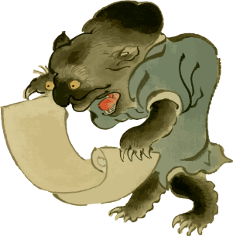
 | 攻撃力 | 10
 | 移動速度 | プレイヤーの初期値と同じ
 | 出現頻度 | 頻出
 | ステージ | 第例ステージ

 | 行動

 | ようかいは地面を掘りながらスポーンします。このエネミーはクリボー的存在なので最も頻繁にスポーンします。

 | 移動
 | 地上を歩きながら1000の範囲内に入ったプレイヤーを追いかけます。

 | 攻撃スキル
 | ようかいの攻撃は、ようかいのサイズ2倍以内に入った敵をひっかく攻撃です。
 | これは、proc係数1.0で100%のダメージを与え、対象に状態異常:毒を負わせます。
 | 一旦proc係数は忘れてください、そのうち書きます。しぇいしぇい。

 | からかさ
 | 第一ステージに出現する敵。

 | スキル詳細 |  | イメージ
 | 体力 | 50 | 
 | 攻撃力 | 10
 | 移動速度 | プレイヤーの初期値と同じ
 | 出現頻度 | 頻出
 | ステージ | 第一ステージ

 | 行動

 | からかさは、最初はただの傘としてスポーンしますが、プレイヤーが範囲内に入ると目と舌が出現して襲ってきます。

 | 移動
 | 地上でジャンプしながら1500座標以内に入ったプレイヤーに近づいてきます。なおかつプレイヤーとの間にメッシュがないときに追跡します。

 | 攻撃スキル : 回転
 | その場で回転し、3秒後に回転しながらプレイヤーに移動速度200%の速度で近づいてきます。
 | これは攻撃力100%のダメージを与えます。

 | 河童
 | 第一ステージに出現する敵。

 | スキル詳細 |  | イメージ
 | 体力 | 50 | 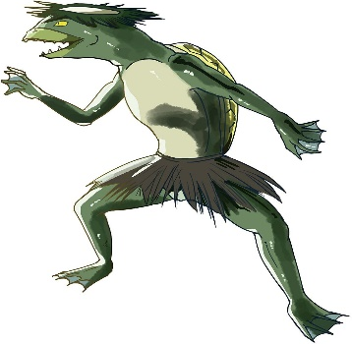
 | 攻撃力 | 20
 | 移動速度 | プレイヤーの初期値と同じ
 | 出現頻度 | 頻出
 | ステージ | 第一ステージ

 | 行動

 | 河童は、水から出てくるような演出でスポーンします。このエネミーはノコノコ的な存在です。

 | 移動
 | 地上を歩きながら1500の範囲内に入り、なおかつプレイヤーとの間にメッシュがないときに追跡します。

 | 攻撃スキル : 張り手
 | 河童は、プレイヤーが自身のサイズの2倍にいた時のみ突っ張りを行います。
 | これは、proc係数1.0で200%のダメージを与えます。

 | 攻撃スキル : 水でっぽう
 | 500の範囲内に入ったプレイヤーに対して、歩きながら射撃を行います。
 | この弾は遅く、攻撃力の100%のダメージを与えます。
 | この攻撃は河童の口から発射されます。

 | 人魂
 | 第２ステージに出現する敵。

 | スキル詳細 |  | イメージ
 | 体力 | 20 | 
 | 攻撃力 | 20
 | 移動速度 | プレイヤーの半分ぐらい
 | 出現頻度 | 普通
 | ステージ | 第二ステージ

 | 行動

 | 人魂は空中に急にスポーンします。人魂は空中をさまよい、移動速度がなかなか遅いです。

 | 移動
 | 空中をさまよいながら1500の範囲内に入ったプレイヤーを追いかけます。

 | 攻撃スキル : 自爆
 | 人魂は、プレイヤーとの間にメッシュがなく、200以内の範囲に入った時、起爆をはじめ発光し、プレイヤーに近づきながら
 | 起爆から5秒後、自爆して100の範囲内の敵にダメージを与える爆発を放ち、死亡します。
 | この爆発は攻撃力の200%のダメージを与えます。

 | 提灯
 | 第一ステージに出現するエネミー

 | スキル詳細 |  | イメージ
 | 体力 | 20 | 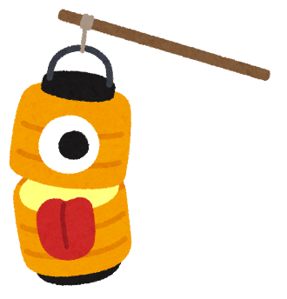
 | 攻撃力 | 10
 | 移動速度 | プレイヤーの半分ぐらい
 | 出現頻度 | 普通
 | ステージ | 第一ステージ

 | 行動

 | 提灯おばけは出現時はただの提灯です。

 | 移動
 | 空中をさまよいながら1000の範囲内に入ったプレイヤーの200の範囲まで近づきます。

 | 攻撃スキル : 射撃
 | プレイヤーとの間にメッシュがなく、かつ200の範囲内に近づいた時に、提灯からプレイヤーにかけて線を出し狙いを定めます。
 | 狙いを定めてから3秒後、射撃を行います。

 | カラス?
 | 第三ステージに出現するエネミー

 | スキル詳細 |  | イメージ
 | 体力 | 100 | 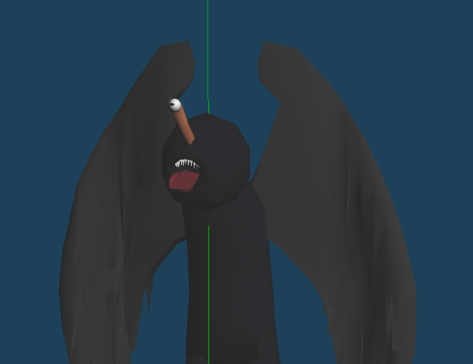
 | 攻撃力 | 50
 | 移動速度 | プレイヤーの半分ぐらい
 | 出現頻度 | 普通
 | ステージ | 第三ステージ

 | 行動

 | カラス?は徐々に姿を現すようにスポーンします。

 | 移動スキル : 飛行 / 着陸
 | 空を飛ぶ状態の飛行状態と着陸状態をランダムで切り替える。

 | 飛行中移動
 | 空中をさまよいながら1500以内にプレイヤーを発見すると移動速度の200%でプレイヤーめがけて飛んできます。

 | 着陸中移動
 | 地上で徘徊しながら、1500以内にプレイヤーを発見すると移動速度の250%でプレイヤーめがけて走っていきます。
 | 走っている最中は目を揺らしたりきもく演出しよう

 | 攻撃スキル : ゲロ
 | 空中にいて、300以内にプレイヤーがいるとき、プレイヤーめがけてゲロを放つ。
 | ゲロは床に広がり状態異常 : 毒とゲロに触れている限り状態異常 : ゲロを与える。

 | 攻撃スキル : 突進
 | 地上にいて、100以内にプレイヤーがいるとき、プレイヤーめがけて突進を行う。
 | 突進は攻撃力の100%。

マップ
プレイヤー

 | 概要

 | マップのコンセプト

 | ステージ１

 | 荒野 | 野原 | 竹林
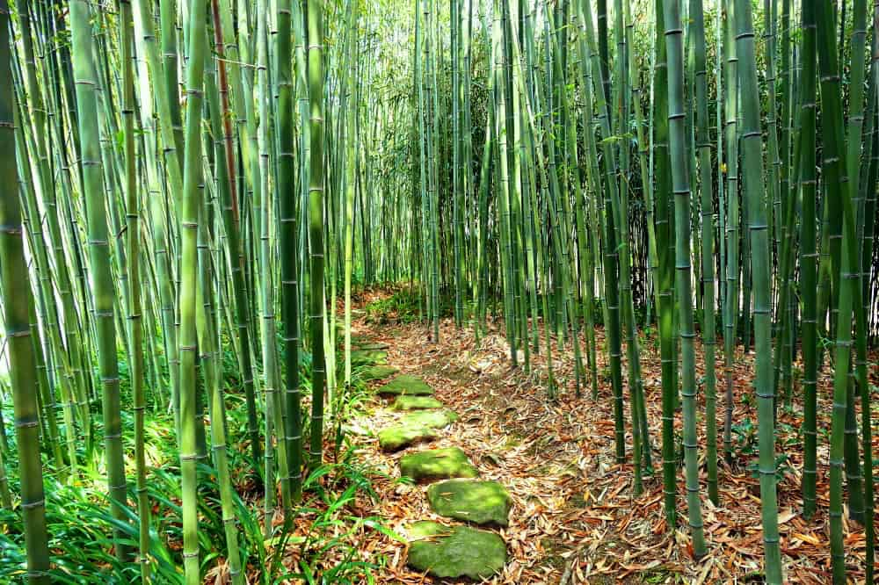

 | 必要なモデル
 | 木 | 丸太 | 竹

 | ステージ２

 | 戦場


 | 必要なモデル
 | 刀

 | ステージ３

 | 神社 | 鳥居

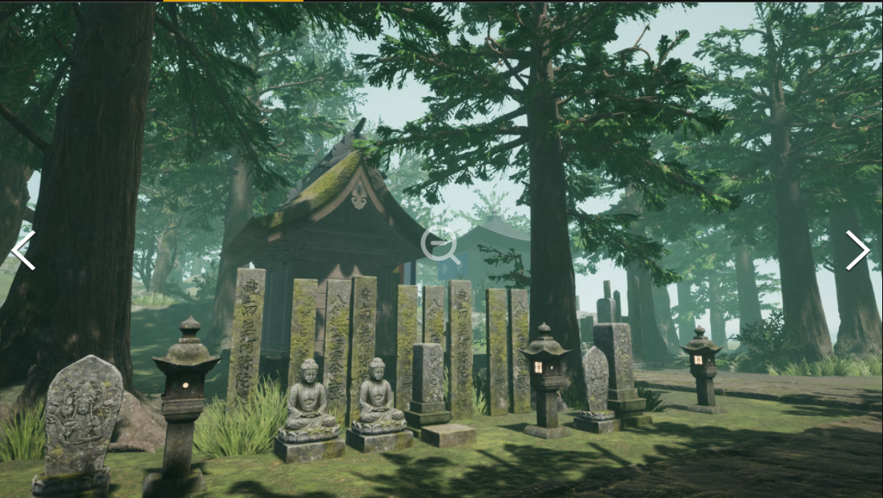

 | 必要なモデル
 | 画像に見えるもの |  | 鳥居

 | ステージ４

 | 城下町
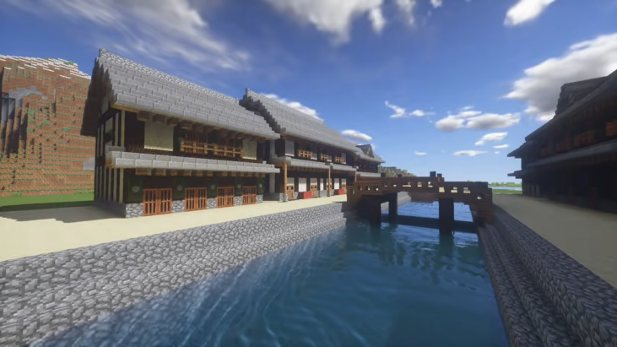
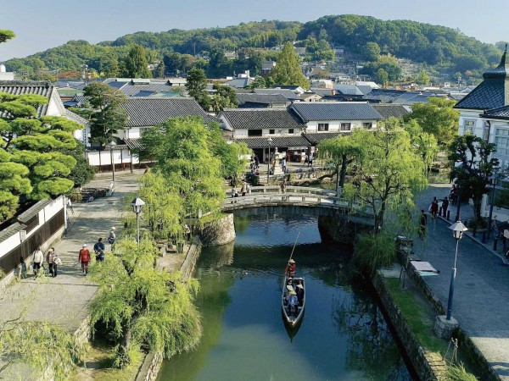

 | 必要なモデル
 | 建物 | 壁 | 堀

 | ステージ５

 | 城 | 場内で戦うか場外で戦うか |  | こういう感じにした方がおもろそう
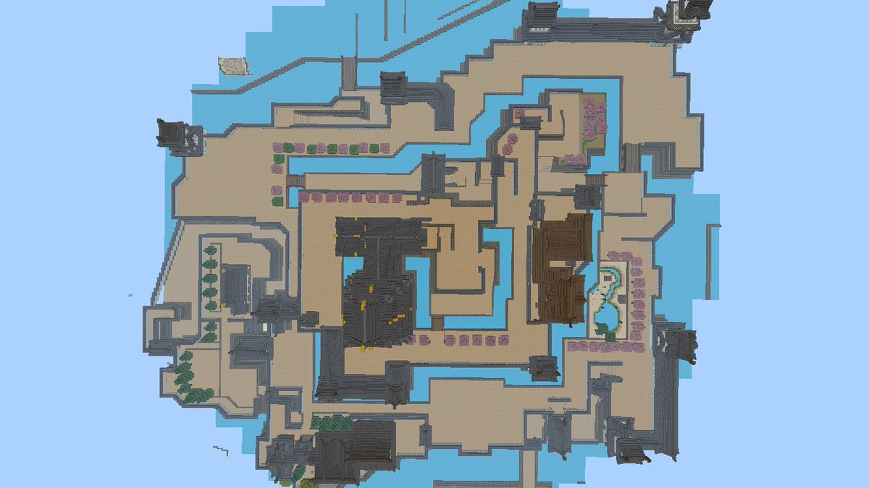
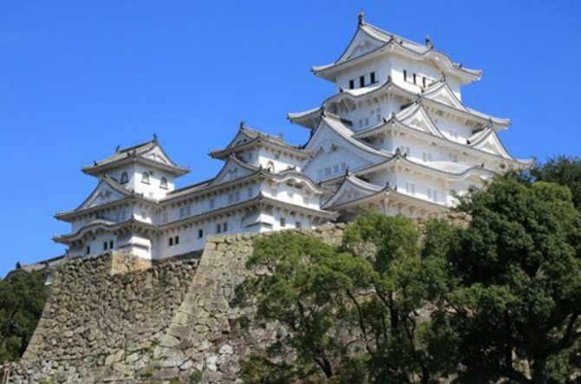

 | 必要なモデル |  | 全体的に壊れてる感じで
 | 城

